PASAPORTE
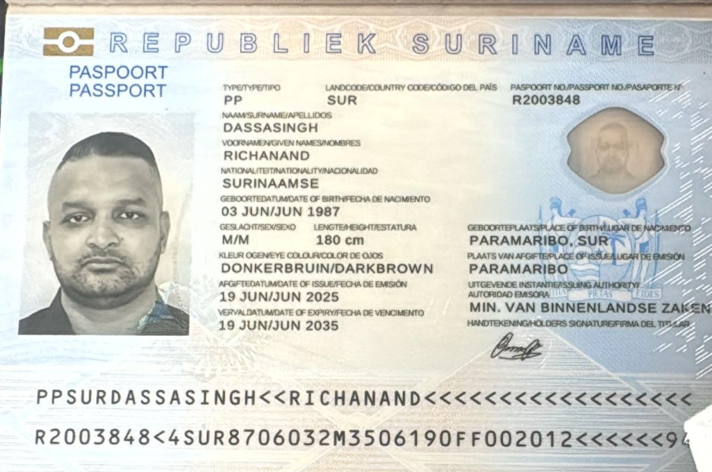
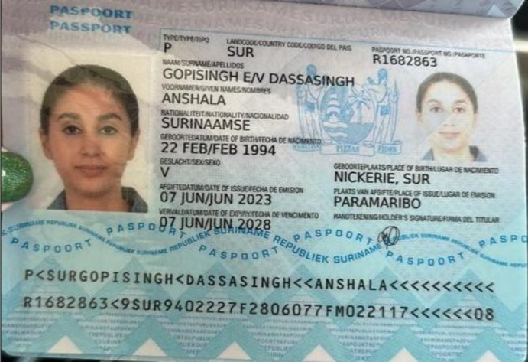
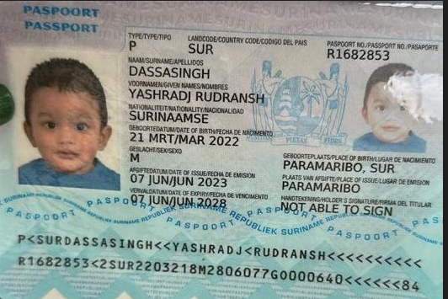
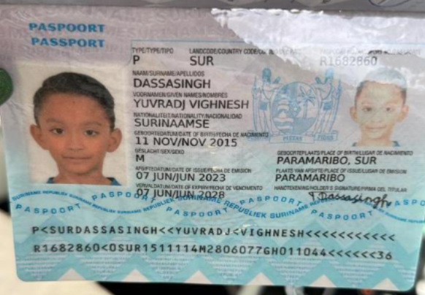

 |  | Nombre | Anshala | Nombre | Yashradj | Nombre | Yuvradj
Nombre | Richanand | Apellido | Gopisingh | Nombre | Rudransh | Nombre | Vighnesh
Apellido | Dassasingh | Apellido de casada | Dassasingh | Apellido | Dassasingh | Apellido | Dassasingh
Pasaporte | R2003848 | Pasaporte | R1682863 | Pasaporte | R1682853 | Pasaporte | R1682860
Fecha de nacimiento | 3 de junio de 1987 | Fecha de nacimiento | 22/02/1994 | Fecha de nacimiento | 2022-03-21 | Fecha de nacimiento | 2015-11-11
Edad | 38 | Edad | 32 | Edad | 4 | Edad | 10
Estado civil | Casado | Estado civil | Casada | Estado civil |  | Estado civil
Dirección | Paramaribo Surinamestraat 61 | Dirección | Paramaribo Surinamestraat 61 | Dirección |  | Dirección
País | SURINAM | País | SURINAM | País |  | País
Email: | dassasingh@yahoo.com | Email: | anshaladassasingh@gmail.com | Email: |  | Email:
Teléfono |  | Teléfono | 597 826 7393 | Teléfono |  | Teléfono
Profesión | 597 710-9955 | Profesión |  | Profesión |  | Profesión
RH |  | RH | B positivo | RH |  | RH
Seguro |  | Seguro |  | Seguro |  | Seguro
Peso | 90 | Peso | 62 | Peso |  | Peso
Altura | 1.80 | Altura | 1.62 | Altura |  | Altura
Idioma | Dutch / English | Idioma | Dutch / English | Idioma |  | Idioma
Estadia |  |  |  |  |  | Salud | DERMATOLOGO POR MANCHAS EN LA PIEL
Salud | Tras la valoración por cirugía plástica, se concluyó que existen opciones para mejorar el aspecto estético de estas secuelas. Las alternativas propuestas incluyen: * Tratamiento con láser para mejorar la pigmentación de la piel. * Corrección quirúrgica de la cicatriz de la ceja mediante resección de la cicatriz. * Reconstrucción con colgajo local para optimizar el resultado estético de la ceja. El objetivo de la valoración virtual es revisar el estado actual de las lesiones y definir cuál de estas alternativas sería la más adecuada para el paciente. | Salud | * Insuficiencia venosa pélvica / Síndrome de congestión pélvica. * Trombosis venosa subaguda de la vena gastrocnemio medial izquierda. * Insuficiencia venosa superficial crónica. * Valoración por cirugía plástica de las cicatrices y secuelas estéticas derivadas de sus cesáreas, así como de las posibles alternativas de corrección quirúrgica, incluida una abdominoplastia.
Estadia | AGOSTO - SEPTIEMBRE FECHAS SIN DEFINIR | Estadia | AGOSTO - SEPTIEMBRE FECHAS SIN DEFINIR

CTZ CIRUGIA Richanand + Anshal
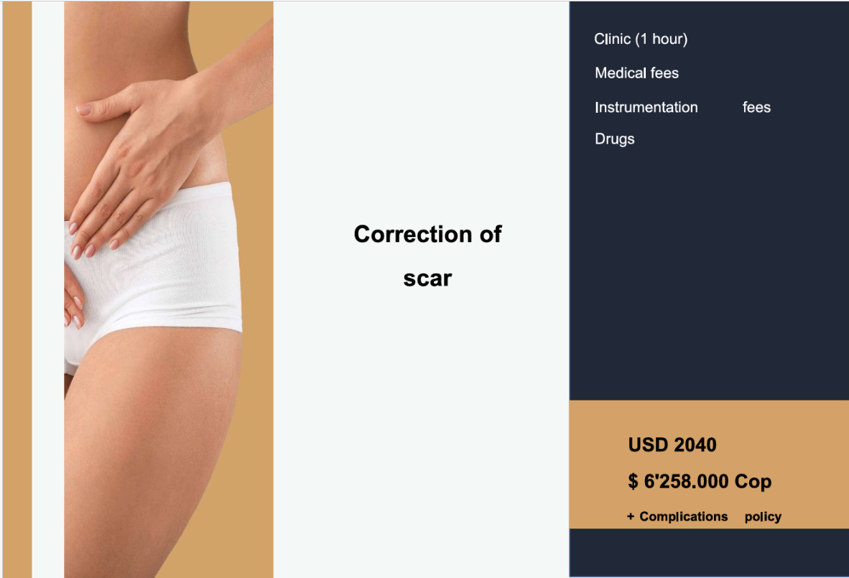
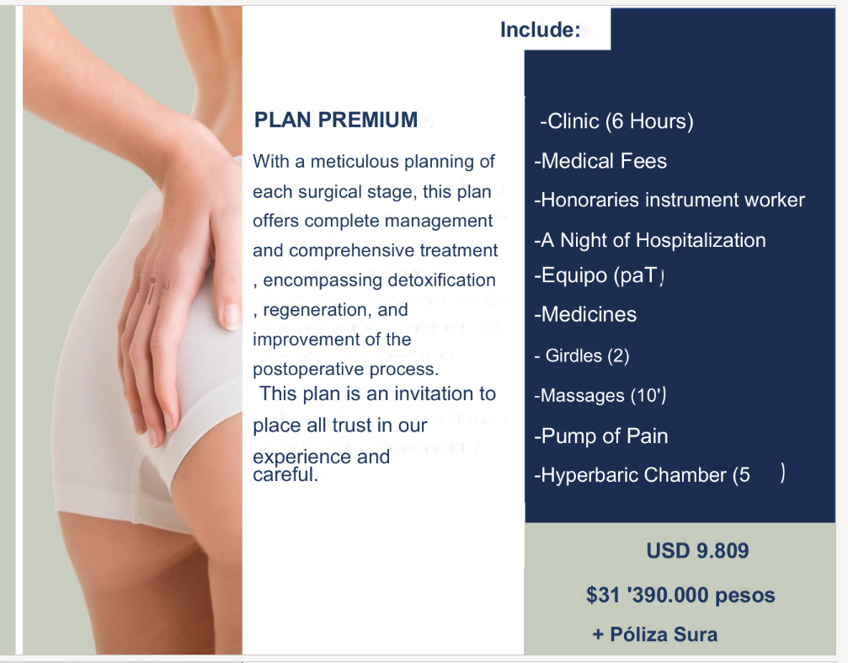
$6,258,000 | PESOS | $31,390,000 | PESOS
$2,040 | DÓLARES | $9,809 | DÓLARES
$3,068 | CAMBIO | $3,200 | CAMBIO

Vuelo
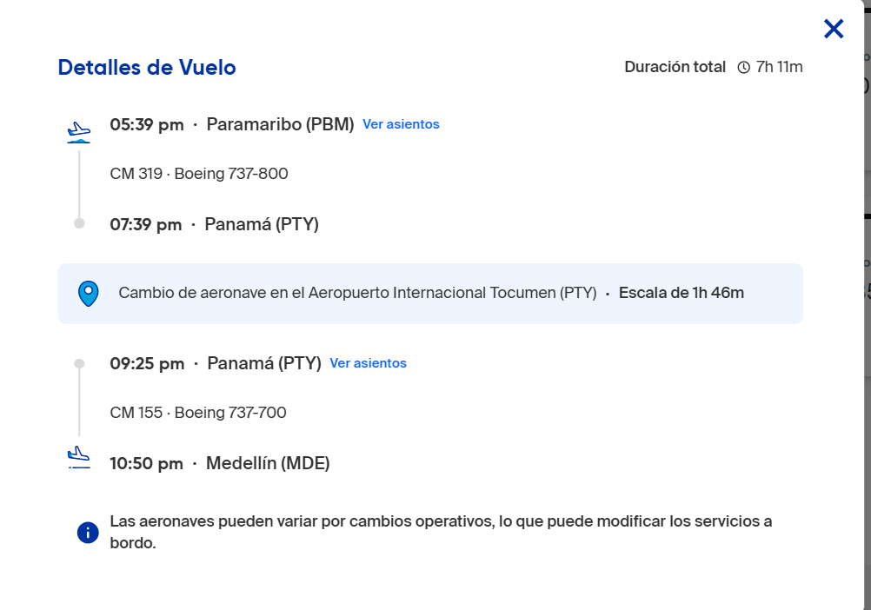
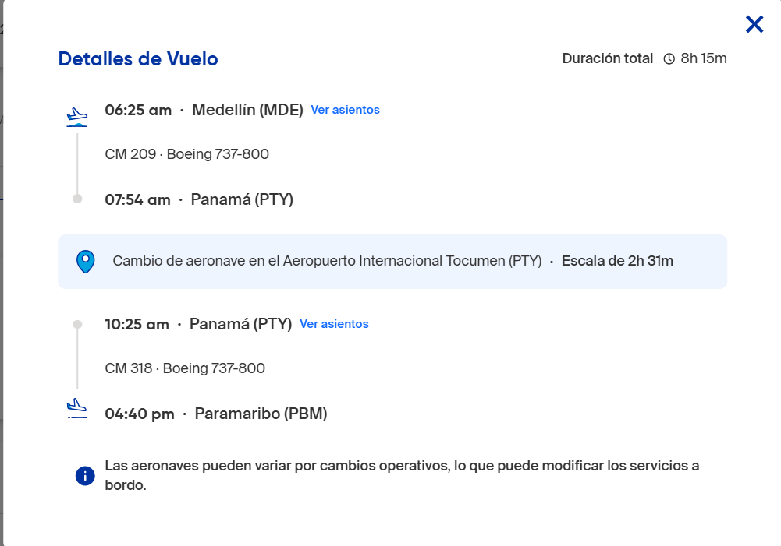
2026-09-04

